材料費-用途明細表
勞動部勞動力發展署北基宜花金馬分署 107學年度「補助大專校院辦理就業學程計畫」 ○○學程 材料費 用途明細表

編號 | 收據時間 | 品項 | 數量 (B) | 單價 (A) | 照片 | 用途說明
1 |  | ○○ | 15 | 50 | 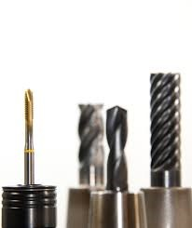 | 用於 專精課程○○課程 -○○單元，於製作…使用

